상품제안서
카테크 사계절 포인트 스페이스 메모리폼 차량용 목쿠션 CB277 | 상품코드: F24306

 |  |  |  |  |  |  | 02-412-0044 | www.easy1.co.kr
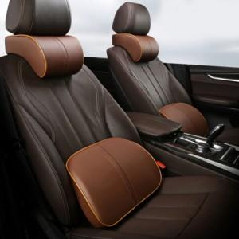

【상세/제작정보】

【인쇄/포장옵션】 | 실크 / OPP(비닐)

【공급단가】 | 수량 | 100~ | 300~ | 500~ | 1,000~ | 3,000~
*VAT별도 | 단가 | 9,750원 | 9,600원 | 9,370원 | 9,000원 | 8,620원

【상품 URL】 | https://dev.easy1.co.kr:443/src/goods_detail.php?gdno=24306

